상품제안서
데일리 마켓백 | 상품코드: S47101

 |  |  |  |  |  |  | 02-713-8555 | www.synergygift.co.kr
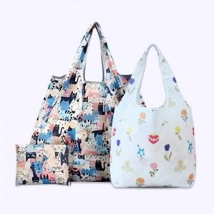

【상세/제작정보】

【인쇄/포장옵션】 | 풀칼라 / OPP(비닐)

【공급단가】 | 수량 | 100~ | 300~ | 500~ | 1,000~ | 5,000~
*VAT별도 | 중 | 6,700원 | 6,400원 | 6,230원 | 6,100원 | 5,880원
 | 대 | 6,950원 | 6,580원 | 6,450원 | 6,330원 | 6,140원

【상품 URL】 | https://www.synergygift.co.kr:443/src/goods_detail.php?gdno=47101

